README
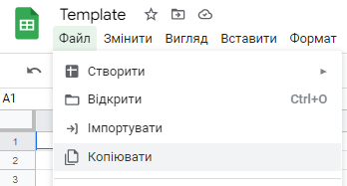
Будь ласка, не запитуйте доступ до цього документа. Цей шаблон призначений для всіх учнів і має залишатися порожнім.

Натисніть Файл і потім Копіювати: так ви отримаєте копію, у якій можете працювати.

